Inndata
Stålpipeberegner
Forskyvning
 |  |  |  |  | Ø150 | TONA slim /30 |  | TONA slim /50
Modell |  | Velg modell |  |  | 45° Bend | Byggehøyde | Forskyvning | Byggehøyde | Forskyvning
Dimensjon Ø |  | 150 | mm | Forskyvnings lengder | 0 | 387 | 161 | 416 | 172
 |  |  |  |  | 250 | 522 | 295 | 550 | 307
Bend |  | 45 | ° |  | 500 | 699 | 472 | 727 | 483
Velg antall forskyvnings lengder | Lengde 250 | 0 | stk |  | 1000 | 1052 | 825 | 1080 | 837
 | Lengde 500 | 0 | stk
 | Lengde 1000 | 0 | stk
 |  |  |  |  | Ø150 | TONA slim Air
 |  |  |  |  | 30° Bend | Byggehøyde | Forskyvning
Byggehøyde |  | 0 | mm | Forskyvnings lengder | 0 | 396 | 106
Forskyvning |  | 0 | mm |  | 250 | 561 | 201
 |  |  |  |  | 500 | 777 | 326
 |  |  |  |  | 1000 | 1210 | 576
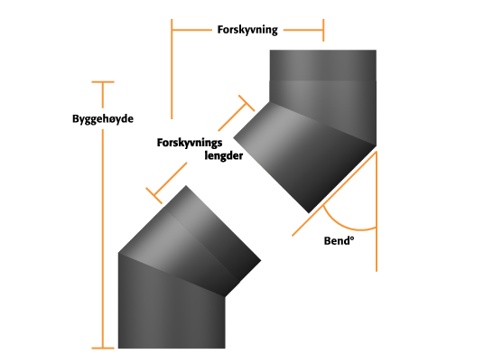

 |  |  |  |  | Ø150 | TONA slim Air
 |  |  |  |  | 45° Bend | Byggehøyde | Forskyvning
 |  |  |  | Forskyvnings lengder | 0 | 430 | 178
 |  |  |  |  | 250 | 564 | 312
 |  |  |  |  | 500 | 741 | 489
 |  |  |  |  | 1000 | 1095 | 843

